КОМ сумма 2-х дней
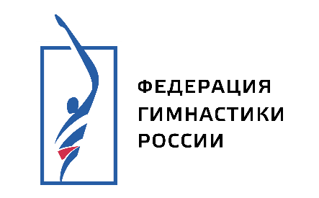
СПОРТИВНАЯ ГИМНАСТИКА

ПЕРВЕНСТВО ДАЛЬНЕВОСТОЧНОГО ФЕДЕРАЛЬНОГО ОКРУГА (командные соревнования) ЮНОШИ 13-14 ЛЕТ ЕКП № 2016270018037595

г. Хабаровск СК "Галактика" 16-20.02.2025 г.

КОМАНДНЫЕ СОРЕВНОВАНИЯ
результат по сумме двух дней соревнований

ПРОГРАММА 1 спортивного разряда (1 р.)

 | Место | Субъект РФ | Квалификация (обязательная программа) | Финал (произвольная программа) | Сбавка | Сумма (квал. + финал)

 | 1 | ХАБАРОВСКИЙ КРАЙ | 75.100 | 0.000 |  | 75.100

 | Главный судья соревнований |  | Евгений Шитов |  | ССВК | г. Хабаровск

 | Главный секретарь соревнований |  | Анастасия Шитова |  | СС1К | г. Хабаровск

